Sheet1
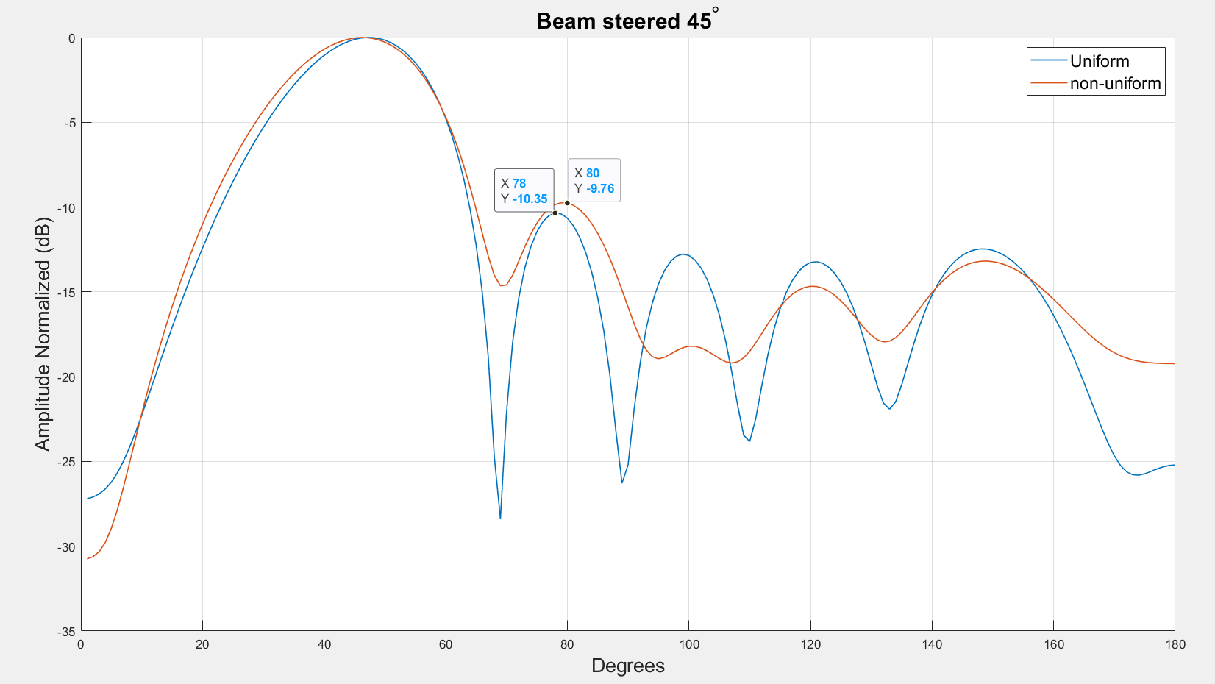
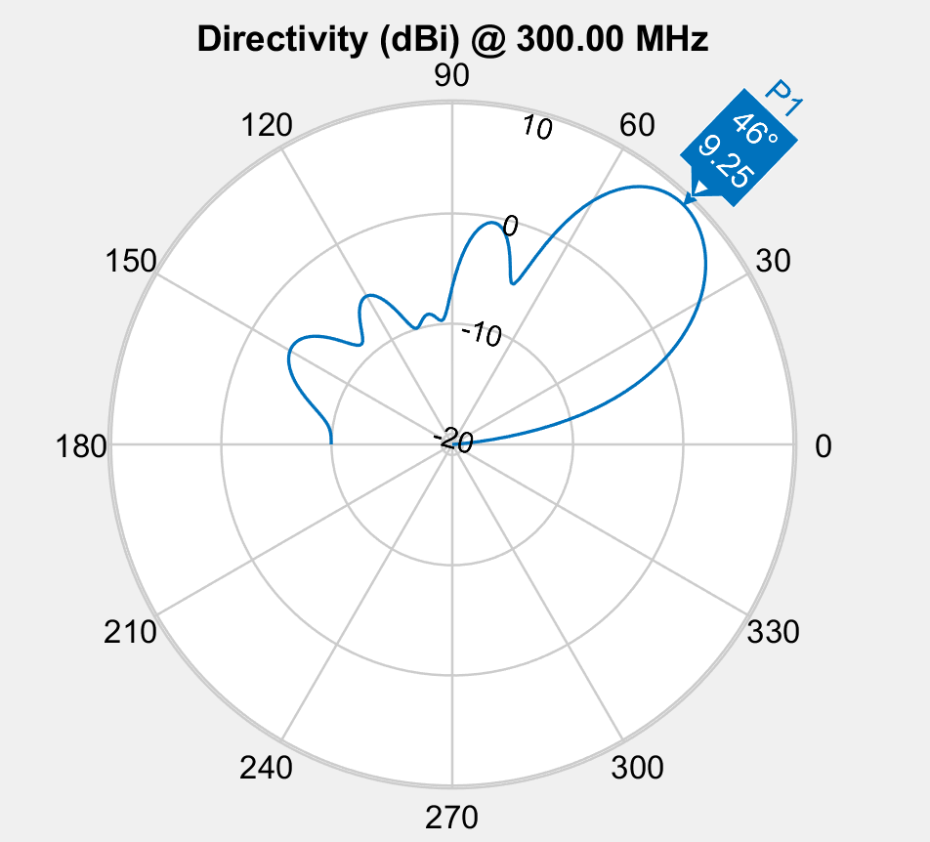
population_total = 500;
crossover_rate = 0.5;
mutation_rate = 0.1;
simulations = 50;
steer = 45;
-10db inner circle
5db outer circle
10 deg from target

Spacing | 0.417 | 0.469 | 0.591 | 0.469 | 0.417
Phase | 34.8 | 239.5 | 112.8 | 313.7 | 218.7 | 106.7
Amplitude | 0.734 | 0.981 | 0.988 | 0.595 | 0.938 | 1
Fitness | -4.0476846462
Element Spacing
 | S1 | S2 | S3
 | 0.9178279298 | 0.21488854378 | 0.14353686922
 | 0.9178279298 | 0.21488854378 | 0.14353686922
 | 0.409 | 0.347 | 0.793
 | 0.409 | 0.347 | 0.793
 | 0.291 | 0.485 | 0.584
 | 0.53 | 0.447 | 0.546
 | 0.53 | 0.447 | 0.546
 | 0.53 | 0.447 | 0.546
 | 0.53 | 0.447 | 0.546
 | 0.53 | 0.447 | 0.546
 | 0.41 | 0.458 | 0.564
 | 0.416 | 0.465 | 0.543
 | 0.397 | 0.421 | 0.644
 | 0.397 | 0.421 | 0.644
 | 0.444 | 0.459 | 0.607
 | 0.455 | 0.479 | 0.587
 | 0.455 | 0.479 | 0.587
 | 0.455 | 0.479 | 0.587
 | 0.402 | 0.425 | 0.667
 | 0.435 | 0.437 | 0.587
 | 0.449 | 0.477 | 0.581
 | 0.449 | 0.477 | 0.581
 | 0.449 | 0.477 | 0.581
 | 0.406 | 0.458 | 0.609
 | 0.406 | 0.458 | 0.609
 | 0.393 | 0.454 | 0.632
 | 0.393 | 0.454 | 0.632
 | 0.416 | 0.464 | 0.571
 | 0.374 | 0.463 | 0.579
 | 0.374 | 0.463 | 0.579
 | 0.409 | 0.463 | 0.605
 | 0.409 | 0.463 | 0.605
 | 0.409 | 0.463 | 0.605
 | 0.406 | 0.464 | 0.613
 | 0.406 | 0.464 | 0.613
 | 0.409 | 0.463 | 0.578
 | 0.409 | 0.463 | 0.578
 | 0.402 | 0.461 | 0.585
 | 0.408 | 0.462 | 0.593
 | 0.409 | 0.466 | 0.593
 | 0.409 | 0.466 | 0.593
 | 0.409 | 0.466 | 0.593
 | 0.409 | 0.466 | 0.593
 | 0.417 | 0.469 | 0.591
 | 0.417 | 0.469 | 0.591
 | 0.417 | 0.469 | 0.591
 | 0.42 | 0.47 | 0.59
 | 0.42 | 0.47 | 0.59
 | 0.414 | 0.467 | 0.593
 | 0.417 | 0.469 | 0.591
Phase
 | E1 | E2 | E3 | E4 | E5 | E6
 | 96 | 151 | 141 | 86 | 20 | 167
 | 96 | 151 | 141 | 86 | 20 | 167
 | 9 | 282 | 108 | 283 | 252 | 115
 | 9 | 282 | 108 | 283 | 252 | 115
 | 21.3 | 204 | 86 | 285 | 200.5 | 88.8
 | 21.3 | 204 | 86 | 285 | 200.5 | 88.8
 | 21.3 | 204 | 86 | 285 | 200.5 | 88.8
 | 21.3 | 204 | 86 | 285 | 200.5 | 88.8
 | 21.3 | 204 | 86 | 285 | 200.5 | 88.8
 | 21.3 | 204 | 86 | 285 | 200.5 | 88.8
 | 21.3 | 204 | 86 | 285 | 200.5 | 88.8
 | 21.3 | 204 | 86 | 285 | 200.5 | 88.8
 | 15.2 | 243 | 97 | 284 | 226.3 | 101.9
 | 15.2 | 243 | 97 | 284 | 226.3 | 101.9
 | 15.2 | 243 | 97 | 284 | 226.3 | 101.9
 | 55 | 248 | 140.8 | 349 | 226.1 | 118.8
 | 55 | 248 | 140.8 | 349 | 226.1 | 118.8
 | 55 | 248 | 140.8 | 349 | 226.1 | 118.8
 | 38.8 | 232.8 | 111.1 | 291 | 218.9 | 107.6
 | 26.9 | 225.1 | 100 | 318.6 | 212.2 | 97.9
 | 39.4 | 241.3 | 121.8 | 320.4 | 222.1 | 110.5
 | 39.4 | 241.3 | 121.8 | 320.4 | 222.1 | 110.5
 | 39.4 | 241.3 | 121.8 | 320.4 | 222.1 | 110.5
 | 29.9 | 237.2 | 108.2 | 297 | 217.1 | 105.2
 | 29.9 | 237.2 | 108.2 | 297 | 217.1 | 105.2
 | 38.2 | 239.8 | 118 | 311.5 | 220.4 | 109.6
 | 38.2 | 239.8 | 118 | 311.5 | 220.4 | 109.6
 | 42 | 247.8 | 128.2 | 324.1 | 226.8 | 113.5
 | 30.9 | 227.3 | 105.3 | 313.4 | 213.9 | 101.6
 | 30.9 | 227.3 | 105.3 | 313.4 | 213.9 | 101.6
 | 33.2 | 234 | 111 | 310 | 217.7 | 104.3
 | 33.2 | 234 | 111 | 310 | 217.7 | 104.3
 | 33.2 | 234 | 111 | 310 | 217.7 | 104.3
 | 34.1 | 237 | 112.6 | 309.9 | 218.8 | 107.1
 | 34.1 | 237 | 112.6 | 309.9 | 218.8 | 107.1
 | 31.2 | 235.6 | 110.1 | 316.5 | 219.4 | 105.4
 | 31.2 | 235.6 | 110.1 | 316.5 | 219.4 | 105.4
 | 31.2 | 235.6 | 110.1 | 316.5 | 219.4 | 105.4
 | 35.2 | 239.1 | 112.8 | 313.2 | 218.2 | 106.7
 | 33.6 | 236.5 | 110.1 | 311.6 | 218.6 | 106
 | 33.2 | 235.9 | 109.6 | 311.6 | 218.1 | 105.7
 | 33.2 | 235.9 | 109.6 | 311.6 | 218.1 | 105.7
 | 33.2 | 235.9 | 109.6 | 311.6 | 218.1 | 105.7
 | 33.7 | 240 | 111.2 | 313.1 | 217.9 | 106
 | 33.7 | 240 | 111.2 | 313.1 | 217.9 | 106
 | 34.8 | 239.5 | 112.8 | 313.7 | 218.7 | 106.7
 | 33.7 | 238.4 | 111 | 313.3 | 218.4 | 106
 | 33.7 | 238.4 | 111 | 313.3 | 218.4 | 106
 | 34.8 | 239.5 | 112.8 | 313.7 | 218.7 | 106.7
 | 34.8 | 239.5 | 112.8 | 313.7 | 218.7 | 106.7
Amplitude
 | E1 | E2 | E3 | E4 | E5 | E6
 | 1 | 1 | 1 | 1 | 1 | 1
 | 1 | 1 | 1 | 1 | 1 | 1
 | 1 | 1 | 1 | 1 | 1 | 1
 | 1 | 1 | 1 | 1 | 1 | 1
 | 1 | 1 | 1 | 1 | 1 | 1
 | 1 | 1 | 1 | 1 | 1 | 1
 | 1 | 1 | 1 | 1 | 1 | 1
 | 0.633 | 1 | 1 | 1 | 1 | 1
 | 0.633 | 1 | 1 | 1 | 1 | 1
 | 0.633 | 1 | 1 | 1 | 1 | 1
 | 1 | 1 | 1 | 1 | 1 | 1
 | 0.817 | 0.994 | 0.945 | 1 | 0.899 | 1
 | 0.999 | 0.99 | 0.98 | 0.46832017893 | 0.974 | 1
 | 0.999 | 0.99 | 0.98 | 0.46832017893 | 0.974 | 1
 | 0.999 | 0.99 | 0.98 | 0.46832017893 | 0.974 | 1
 | 0.831 | 0.783 | 0.995 | 0.795 | 0.992 | 1
 | 0.831 | 0.783 | 0.995 | 0.795 | 0.992 | 1
 | 0.831 | 0.783 | 0.995 | 0.795 | 0.992 | 1
 | 0.407 | 1 | 1 | 0.658 | 1 | 1
 | 0.505 | 1 | 1 | 1 | 1 | 1
 | 0.777 | 0.891 | 0.995 | 0.831 | 0.993 | 1
 | 0.777 | 0.891 | 0.995 | 0.831 | 0.993 | 1
 | 0.777 | 0.891 | 0.995 | 0.831 | 0.993 | 1
 | 0.688 | 0.998 | 0.994 | 0.501 | 0.863 | 1
 | 0.688 | 0.998 | 0.994 | 0.501 | 0.863 | 1
 | 0.734 | 0.994 | 0.99 | 0.565 | 0.924 | 1
 | 0.734 | 0.994 | 0.99 | 0.565 | 0.924 | 1
 | 0.719 | 0.991 | 0.993 | 0.673 | 0.985 | 1
 | 0.688 | 0.951 | 0.941 | 0.617 | 0.928 | 1
 | 0.688 | 0.951 | 0.941 | 0.617 | 0.928 | 1
 | 0.734 | 0.994 | 0.99 | 0.565 | 0.924 | 1
 | 0.734 | 0.994 | 0.99 | 0.565 | 0.924 | 1
 | 0.734 | 0.994 | 0.99 | 0.565 | 0.924 | 1
 | 0.734 | 0.994 | 0.99 | 0.565 | 0.924 | 1
 | 0.734 | 0.994 | 0.99 | 0.565 | 0.924 | 1
 | 0.716 | 0.942 | 0.975 | 0.555 | 0.935 | 1
 | 0.716 | 0.942 | 0.975 | 0.555 | 0.935 | 1
 | 0.716 | 0.942 | 0.975 | 0.555 | 0.935 | 1
 | 0.724 | 0.974 | 0.99 | 0.602 | 0.948 | 1
 | 0.722 | 0.972 | 0.984 | 0.597 | 0.948 | 1
 | 0.722 | 0.972 | 0.984 | 0.597 | 0.948 | 1
 | 0.722 | 0.972 | 0.984 | 0.597 | 0.948 | 1
 | 0.722 | 0.972 | 0.984 | 0.597 | 0.948 | 1
 | 0.741 | 0.982 | 0.988 | 0.575 | 0.928 | 1
 | 0.741 | 0.982 | 0.988 | 0.575 | 0.928 | 1
 | 0.741 | 0.982 | 0.988 | 0.575 | 0.928 | 1
 | 0.748 | 0.97 | 0.986 | 0.586 | 0.931 | 1
 | 0.748 | 0.97 | 0.986 | 0.586 | 0.931 | 1
 | 0.741 | 0.982 | 0.988 | 0.575 | 0.928 | 1
 | 0.734 | 0.981 | 0.988 | 0.595 | 0.938 | 1

Fitness
 | -2.338009912
 | -2.338009912
 | -2.4901981557
 | -2.4901981557
 | -2.8479739246
 | -2.9048343245
 | -2.9048343245
 | -3.0647331446
 | -3.0647331446
 | -3.0647331446
 | -3.0803828185
 | -3.2774929936
 | -3.3362855176
 | -3.3362855176
 | -3.3992863039
 | -3.4760589785
 | -3.4760589785
 | -3.4760589785
 | -3.6056624038
 | -3.7364850593
 | -3.8302547461
 | -3.8302547461
 | -3.8302547461
 | -3.9491518022
 | -3.9491518022
 | -3.914642412
 | -3.914642412
 | -3.9167398814
 | -3.9627832131
 | -3.9627832131
 | -4.0018284955
 | -4.0018284955
 | -4.0018284955
 | -4.005043234
 | -4.005043234
 | -4.0468360865
 | -4.0468360865
 | -4.0155636433
 | -4.017075294
 | -4.0198955463
 | -4.0231560368
 | -4.0231560368
 | -4.0231560368
 | -4.0310365259
 | -4.0310365259
 | -4.0406550372
 | -4.0463688347
 | -4.0463688347
 | -4.0476776123
 | -4.0476846462
Population Fitness
 | 58.239175963
 | 44.520926337
 | 30.77889406
 | 29.724988768
 | 23.61775075
 | 21.945438461
 | 18.216392705
 | 17.913273174
 | 17.837537338
 | 15.822404785
 | 9.9843031837
 | 5.3041484155
 | 4.521291185
 | -0.13506896206
 | -0.51845699126
 | 0.37988032758
 | -1.1273896053
 | -1.8755058281
 | -1.7733914425
 | -1.4134489292
 | -2.596722602
 | -2.0294331202
 | -2.8797837496
 | -1.7170148959
 | -1.3297983723
 | -3.220541361
 | -2.4409275452
 | -2.4331470163
 | -2.2916756771
 | -3.3878642317
 | -1.9304038263
 | -1.0860231206
 | -3.5610664342
 | -0.93940727607
 | -2.6193020806
 | -2.82252291
 | -2.8926840786
 | -2.0548456646
 | -2.6728892896
 | -3.3489555405
 | -2.3154859486
 | -2.7233195748
 | -2.7474025998
 | -1.8899693922
 | -3.2760440622
 | -2.90540662
 | -3.1553038324
 | -1.4702256811
 | -2.1101446854
 | -2.3120126834

